factor estacionalidad
$$f_{e}= \frac{TPD}{Q_{m}}$$
N° | VEHÍCULOS | fe
Enero | 550 | 0.92
Febrero | 620 | 0.81
Marzo | 550 | 0.92
Abril | 280 | 1.80
Mayo | 220 | 2.29
Junio | 360 | 1.40
Julio | 460 | 1.10
Agosto | 528 | 0.96
Septiembre | 758 | 0.67
Octubre | 450 | 1.12
Noviembre | 330 | 1.53
Diciembre | 950 | 0.53
TPD | 505

Factor nocturnidad
$$f_{n}= \frac{Q_{nh}}{Q_{24h}}$$
N° | VEHÍCULOS | %
1 | 329 | 1.01%
2 | 251 | 0.77%
3 | 178 | 0.55%
4 | 165 | 0.51%
5 | 301 | 0.92%
6 | 869 | 2.67%
7 | 1929 | 5.92%
8 | 2148 | 6.60%
9 | 2297 | 7.05%
10 | 2141 | 6.57%
11 | 1991 | 6.11%
12 | 1847 | 5.67%
13 | 1679 | 5.16%
14 | 1693 | 5.20%
15 | 1670 | 5.13%
16 | 1764 | 5.42%
17 | 1772 | 5.44%
18 | 1776 | 5.45%
19 | 1761 | 5.41%
20 | 1719 | 5.28%
21 | 1537 | 4.72%
22 | 899 | 2.76%
23 | 624 | 1.92%
24 | 1230 | 3.78%
TOTAL | 32570 | 100.00%

tasa de crecimiento

AÑO | TPDA
2016 | 150
2017 | 350
2018 | 388
2019 | 390 |  |  |  | 16.0%
2020 | 400 |  |  |  | TRÁFICO DE DESARROLLO |  | 3.50% | Recien compraran un auto
2021 | 600 |  |  |  | TRÁFICO GENERADO |  | 5.90%
2022 | 460 |  |  |  | TRÁFICO INDUCIDO |  | 2.50% | cambiamos para que vayan por otro camino mejor
2023 | 520
2024 | 230
2025 | 570 | 16% | FORMULA ARRIBA |  |  | TASA TOTAL | 27.89%

 |  |  | 28% | 27.89%

factor hora pico
HORA DE - A | AUTOMÓVILES VAGONETAS Y JEEP | CAMIONETAS | MINIBUSES | MICROBUSES (DOS EJES) | BÚS MEDIANO (DOS EJES) | BÚS GRANDE (DOS O MAS EJES) | CAMIÓN MEDIANO (DOS EJES) | CAMIÓN GRANDE ( DOS EJES) | CAMION GRANDE (TRES EJES) | CAMIÓN CON SEMIRREMOLQUE | CAMION CON REMOLQUE | MOTOCICLETAS | OTROS VEHICULOS | TOTAL
14:00:00 14:15:00 | 14 | 3 | 16 | 0 | 2 | 12 | 3 | 6 | 4 | 10 | 8 | 3 | 0 | 81
14:00:15 14:30:00 | 21 | 8 | 13 | 0 | 1 | 16 | 1 | 6 | 5 | 12 | 8 | 0 | 0 | 91
14:30:00 14:45:00 | 18 | 5 | 11 | 0 | 2 | 7 | 2 | 5 | 4 | 8 | 3 | 1 | 0 | 66
14:45:00 15:00:00 | 14 | 3 | 7 | 0 | 2 | 5 | 1 | 2 | 4 | 7 | 3 | 1 | 0 | 49
TOTAL |  |  |  |  |  |  |  |  |  |  |  |  |  | 287

$${FHP}_{}= \frac{{VHP}_{}}{{n I}_{máx}}$$

 |  |  |  |  |  | volumen hora pico |  |  |  |  | 0.89
 |  |  |  |  |  | numero de peridos por la intensidad maxima en esa hora |  |  |  |  | 0.79 | factor hora pico
 |  |  |  |  |  |  |  |  |  |  | 1.09
 |  |  |  |  |  |  |  |  |  |  | 1.46
 |  |  |  |  |  |  |  |  |  |  | 0.25

EE
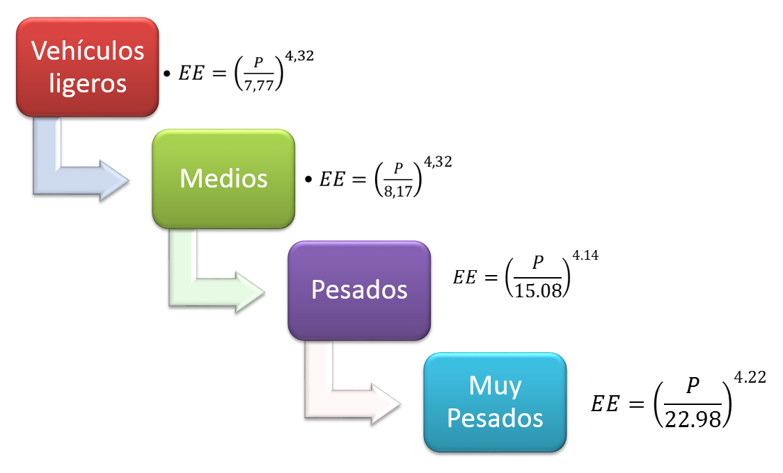
 | ejes | equivalente

LEY Nº 441
LEY DE 25 DE NOVIEMBRE DE 2013
LEY DE CONTROL DE PESOS Y DIMENSIONES VEHICULARES
EN LA RED VIAL FUNDAMENTAL
peso de los 12 tipos de vehiculos
0.63709578474

3.6142410618

 |  |  | TIPOS DE CONFIGURACIONES DE EJE | PESO BRUTO MÁXIMO PERMITIDO POR EJE O GRUPO DE EJES (TONELADAS)

1.6423926036 |  |  | Eje sencillo (direccional o fijo) de 2 llantas | 7
 |  |  | Eje sencillo de 4 llantas | 11
 |  |  | Eje tipo trídem de 6 llantas | 17
0.83200629137 |  |  | Eje tipo trídem de 10 llantas con un eje con cubiertas extra anchas y suspensión neumática | 22

